关系图
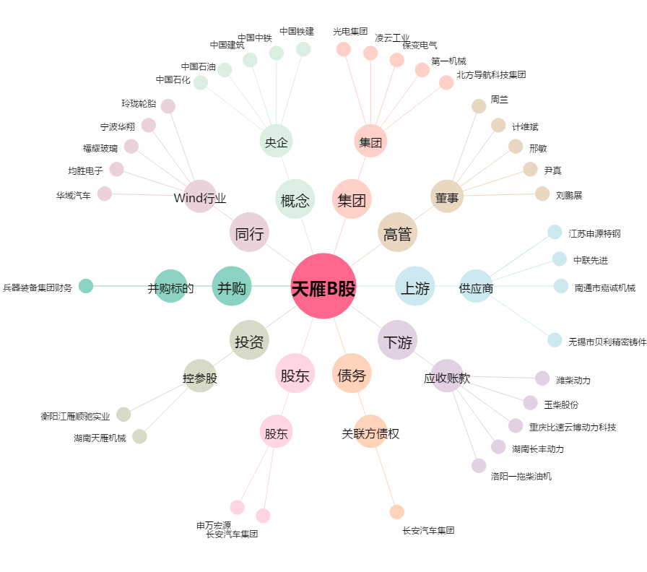
天雁B股[900946.SH] - 关系概览图

